Emoções por segundo
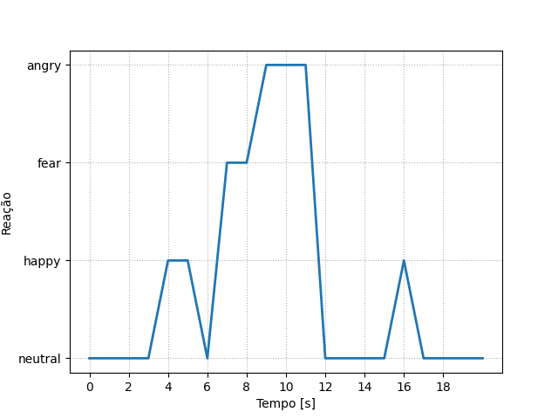
REAÇÃO | TEMPO [s]
neutral | 0
neutral | 1
neutral | 2
neutral | 3
happy | 4
happy | 5
neutral | 6
fear | 7
fear | 8
angry | 9
angry | 10
angry | 11
neutral | 12
neutral | 13
neutral | 14
neutral | 15
happy | 16
neutral | 17
neutral | 18
neutral | 19
neutral | 20

Ranking de reações
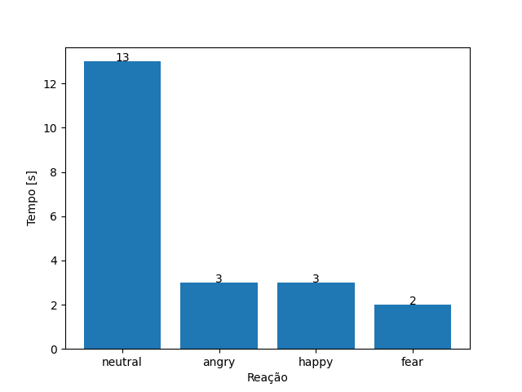
REAÇÃO | TEMPO [s]
neutral | 13
angry | 3
happy | 3
fear | 2

